Questions
L'objectif de cette étude est double :
- déterminer les facteurs climatiques influençant la date de maturité du Merlot dans les AOC bordelaises
- fournir une formule de prédiction de la date de maturité du Merlot à partir des indications climatiques fournies en juin.

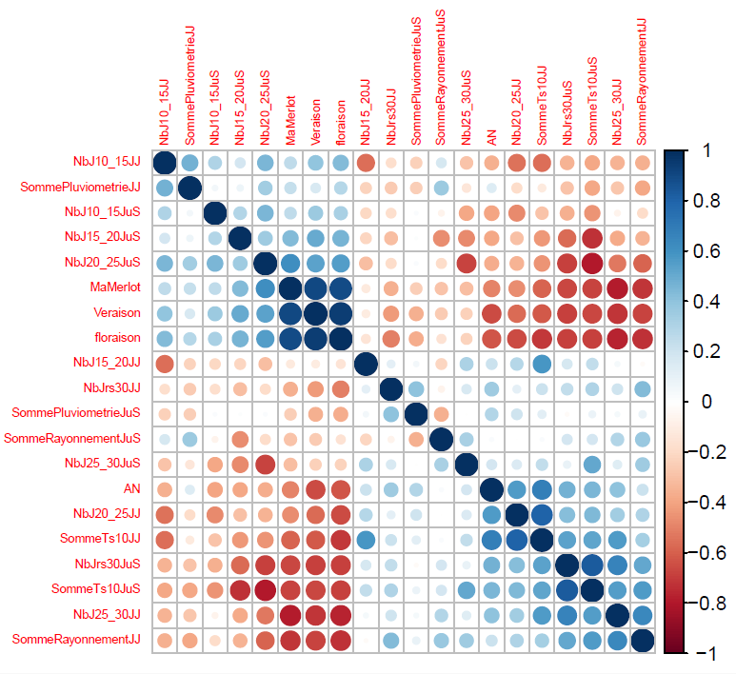
 | JJ : données mesurées entre Janvier et Juin
 | JuS : données mesurées entre juin et septembre
 | MaMerlot : variable à expliquer : date de maturité du Merlot, comptées en jours juliens

 | exemple : ligne 6 : |  |  |  |  | 1964-01-01 | 269
 | en 1964, la date de maturité était le jour n°269 (ou 270), soit le |  |  |  |  | 1964-09-26
 |  | il y a eu 3 jours cette année là où la température du jour a dépassé 30° dans le premier semestre (JJ), et 40 jours l'été (entre juillet et septembre)
 |  | il y a eu 41 jours cette année là où la température du jour était entre 10° et 15° dans le premier semestre (JJ), et aucun l'été (entre juillet et septembre)
 |  | il a plu 332 mm de pluie au premier semestre, 129,1 l'été

 | Commencez par une introduction du problème, en faisant quelques statistiques descriptives des variables pour vous familiariser.

 | 1° Calculer et interpréter les coefficients de corrélation entre toutes les variables (matrice de corrélation)
 |  | justifier en particulier pourquoi MaMerlot est corrélée
 |  |  | positivement avec Nb20-25JuS mais négativement avec NbJ20-25JJ

 | 2° Le réchauffement climatique peut expliquer cela: on cherche un modèle climatique expliquant la date de maturité du Merlot

 |  | 2.1° Analysez la régression globale : tentez de choisir un sous-modèle et comparez-les entre eux.
 |  |  | ici, on ne demande par une analyse exhaustive, mais simplement une comparaison de quelques modèles choisis "subjectivement", pour se familiariser avec les techniques et outils de comparaison.

 |  | 2.2° Déterminez un modèle parcimonieux par sélection de variables
 |  |  | ici, on cherche un modèle parmi l'ensemble de tous les modèles possibles (comptez-les), en utilisant des techniques avérées de sélection de variables

 |  | 2.3° Déterminez une formule de prédiction de la date de Maturité à partir des informations climatiques obtenues en juin seulement.
 |  |  | ici, on essaie de reprendre la question 2.2 mais les variables admissibles dans le modèle ne sont que celles dont on connait la valeur au 1er juillet (ie les ..JJ)

 |  | 2.4° Appliquez cette formule aux années 2001 à 2007 (les dates réelles de maturités seront fournies plus tard)
 |  |  | vous aurez un problème pour 2004, il faut quand même faire une prédiction pour cette année avec des données manquantes

Remarques : | soyez critiques dans le choix des variables, évitez la confusion possible des effets
 | réfléchissez aux critères (il y en a plusieurs) qui permettent d'analyser la pertinence d'un modèle de prédiction :
 | l'objectif est toujours d'expliquer la variabilité observée de la réponse Y en fonctions de variables disponibles, pour justifier la qualité d'une prédiction

Nb : nombre de jour | Somme TS10 | Somme des températures > 10 degré
JJ = Janvier Janvier |  | Somme de pluviométrie
JuS = Juillet-septembre

 |  |  |  | veraison | Date où le raisin passe de couleur verte à rouge
 |  |  |  | floraison | date où la fleur apparaît

